关系图
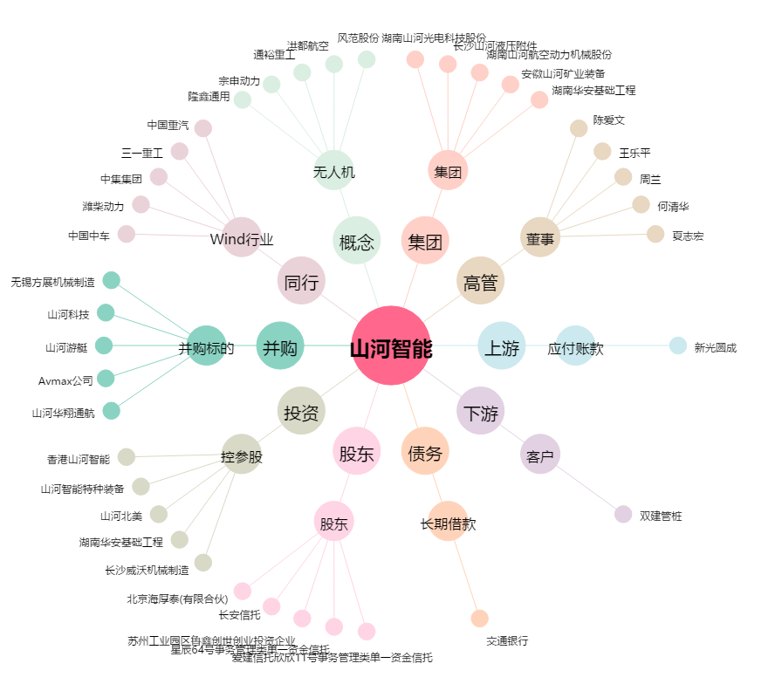
山河智能[002097.SZ] - 关系概览图

